Índice


TASAS DE PROFESIONALES POR POBLACIÓN ASIGNADA EN ATENCIÓN PRIMARIA
POR ÁREA DE SALUD. REGIÓN DE MURCIA 2004-2024.

 |  |  | Notas Metodológicas

 |  |  | Evolución

 | Año 2022 | Año 2023 | Año 2024

 | Año 2017 | Año 2018 | Año 2019 | Año 2020 | Año 2021

 | Año 2012 | Año 2013 | Año 2014 | Año 2015 | Año 2016

 | Año 2007 | Año 2008 | Año 2009 | Año 2010 | Año 2011

 |  |  | Año 2004 | Año 2005 | Año 2006

Evolución


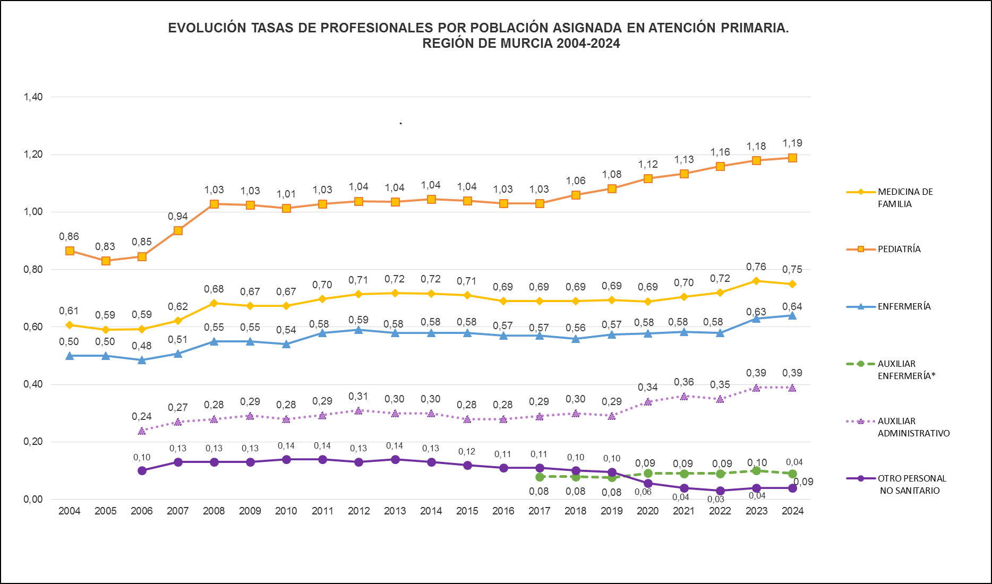

* Datos disponibles a partir de 2017.
Fuentes: SIAP-Servicio de Planificación y Financiación Sanitaria. Consejería de Salud. | Indice

EVOLUCIÓN TASAS GLOBALES DE PROFESIONALES POR POBLACIÓN ASIGNADA EN ATENCIÓN PRIMARIA.
REGIÓN DE MURCIA Y ESPAÑA 2004-2023.

*Datos disponibles a partir del año 2.017.
**Los jefes de equipo, que hasta 2.019 se incluían en Otro personal no sanitario, a partir de 2.020 pasan a contabilizarse dentro del grupo de Auxiliares administrativos.
Fuentes: SIAP-Servicio de Planificación y Financiación Sanitaria. Consejería de Salud.Portal Estadístico -MSCBS.
 | Indice

2024


TASAS DE PROFESIONALES POR POBLACIÓN ASIGNADA EN ATENCIÓN PRIMARIA
 | POR ÁREA DE SALUD. REGIÓN DE MURCIA 2024.

 |  |  | 2024
Área Sanitaria | M. Familia | Pediatría | Enfermería | Auxiliar Enfermería | Auxiliar Administativo | Otro personal no sanitario
Área 1 Murcia Oeste | 0.73 | 0.59 | 1.14 | 0.59 | 0.37 | 0.01
Área 2 Cartagena | 0.76 | 0.64 | 1.25 | 0.64 | 0.40 | 0.05
Área 3 Lorca | 0.69 | 0.68 | 1.07 | 0.68 | 0.47 | 0.07
Área 4 Noroeste | 0.88 | 0.85 | 1.61 | 0.85 | 0.46 | 0.09
Área 5 Altiplano | 0.71 | 0.65 | 1.27 | 0.65 | 0.36 | 0.06
Área 6 Vega del Segura | 0.77 | 0.64 | 1.18 | 0.64 | 0.39 | 0.02
Área 7 Murcia Este | 0.77 | 0.62 | 1.24 | 0.62 | 0.36 | 0.03
Área 8 Mar Menor | 0.69 | 0.57 | 1.05 | 0.57 | 0.34 | 0.02
Área 9 Vega Alta del Segura | 0.78 | 0.62 | 1.22 | 0.62 | 0.38 | 0.04
Total Región | 0.75 | 1.19 | 0.64 | 0.09 | 0.39 | 0.04
Total España | N.D. | N.D. | N.D. | N.D. | N.D. | N.D.
Elaboración propia a partir de datos del Servicio Murciano de Salud (SMS).
Datos nacionales del Ministerio de Sanidad.
Datos a 31 de diciembre 2024. Tasas por 1.000 personas protegidas.
N.D.: Datos no disponibles en el momento de la publicación.
Fuente: Servicio de Planificación y Financiación Sanitaria. Consejería de Salud.
 |  |  |  |  |  |  | índice

2023


TASAS DE PROFESIONALES POR POBLACIÓN ASIGNADA EN ATENCIÓN PRIMARIA
POR ÁREA DE SALUD. REGIÓN DE MURCIA 2023.

 |  |  | 2023
Área Sanitaria | M. Familia | Pediatría | Enfermería | Auxiliar Enfermería | Auxiliar Administativo | Otro personal no sanitario
Área 1 Murcia Oeste | 0.74 | 1.13 | 0.57 | 0.10 | 0.36 | 0.01
Área 2 Cartagena | 0.76 | 1.21 | 0.65 | 0.09 | 0.41 | 0.05
Área 3 Lorca | 0.71 | 1.06 | 0.62 | 0.10 | 0.43 | 0.07
Área 4 Noroeste | 0.86 | 1.59 | 0.80 | 0.09 | 0.40 | 0.09
Área 5 Altiplano | 0.73 | 1.25 | 0.66 | 0.09 | 0.36 | 0.05
Área 6 Vega del Segura | 0.78 | 1.16 | 0.63 | 0.10 | 0.42 | 0.02
Área 7 Murcia Este | 0.78 | 1.21 | 0.63 | 0.11 | 0.34 | 0.03
Área 8 Mar Menor | 0.69 | 1.10 | 0.57 | 0.07 | 0.35 | 0.02
Área 9 Vega Alta del Segura | 0.79 | 1.21 | 0.62 | 0.13 | 0.33 | 0.04
Total Región | 0.76 | 1.18 | 0.63 | 0.1 | 0.39 | 0.04
Total España | 0.74 | 1.08 | 0.73 | 0.11 | 0.38 | 0.12
Fuente: Servicio de Planificación y Financiación Sanitaria. Consejería de Salud.
Elaboración propia a partir de datos del Servicio Murciano de Salud (SMS).
Datos nacionales del Ministerio de Sanidad, Consumo y Bienestar Social.
Datos a 31 de diciembre 2023. Tasas por 1.000 personas protegidas.

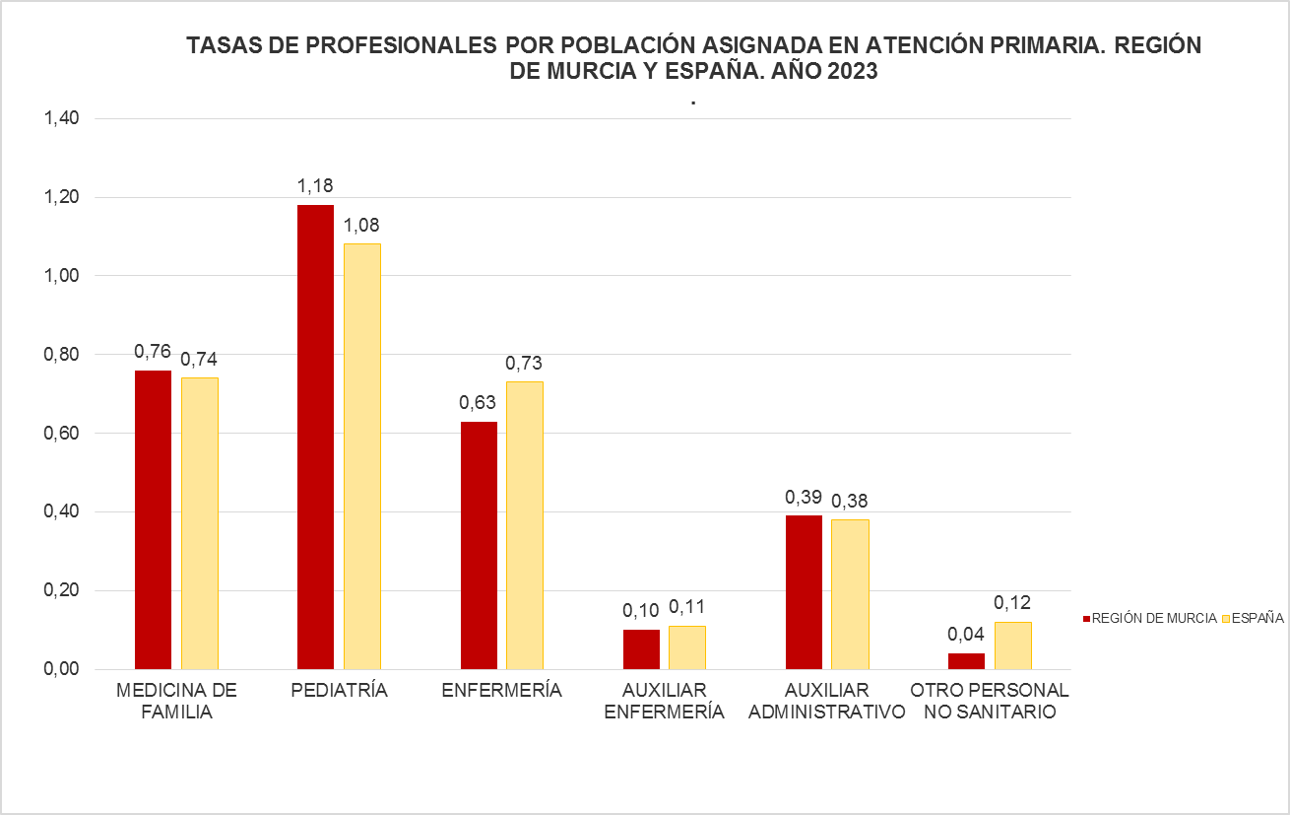

Fuentes: SIAP-Servicio de Planificación y Financiación Sanitaria. Consejería de Salud. Portal Estadístico-MSCBS.

2022
TASAS DE PROFESIONALES POR POBLACIÓN ASIGNADA EN ATENCIÓN PRIMARIA
POR ÁREA DE SALUD. REGIÓN DE MURCIA 2022.

 |  |  | 2022
Área Sanitaria | M. Familia | Pediatría | Enfermería | Auxiliar Enfermería | Auxiliar Administativo | Otro personal no sanitario
Área 1 Murcia Oeste | 0.72 | 1.12 | 0.54 | 0.09 | 0.31 | 0.03
Área 2 Cartagena | 0.70 | 1.19 | 0.58 | 0.08 | 0.40 | 0.07
Área 3 Lorca | 0.71 | 1.05 | 0.62 | 0.08 | 0.41 | 0.08
Área 4 Noroeste | 0.83 | 1.56 | 0.80 | 0.07 | 0.33 | 0.10
Área 5 Altiplano | 0.70 | 1.23 | 0.59 | 0.08 | 0.32 | 0.16
Área 6 Vega del Segura | 0.72 | 1.14 | 0.56 | 0.09 | 0.34 | 0.03
Área 7 Murcia Este | 0.73 | 1.18 | 0.58 | 0.11 | 0.33 | 0.03
Área 8 Mar Menor | 0.69 | 1.10 | 0.55 | 0.05 | 0.37 | 0.03
Área 9 Vega Alta del Segura | 0.75 | 1.20 | 0.63 | 0.13 | 0.31 | 0.04

Total Región | 0.72 | 1.16 | 0.58 | 0.09 | 0.35 | 0.05
Total España | 0.74 | 1.05 | 0.70 | 0.11 | 0.36 | 0.13
Fuente: Servicio de Planificación y Financiación Sanitaria. Consejería de Salud.
Elaboración propia a partir de datos del Servicio Murciano de Salud (SMS).
Datos nacionales del Ministerio de Sanidad, Consumo y Bienestar Social.
Datos a 31 de diciembre 2022. Tasas por 1.000 personas protegidas.
 |  |  |  |  |  | índice

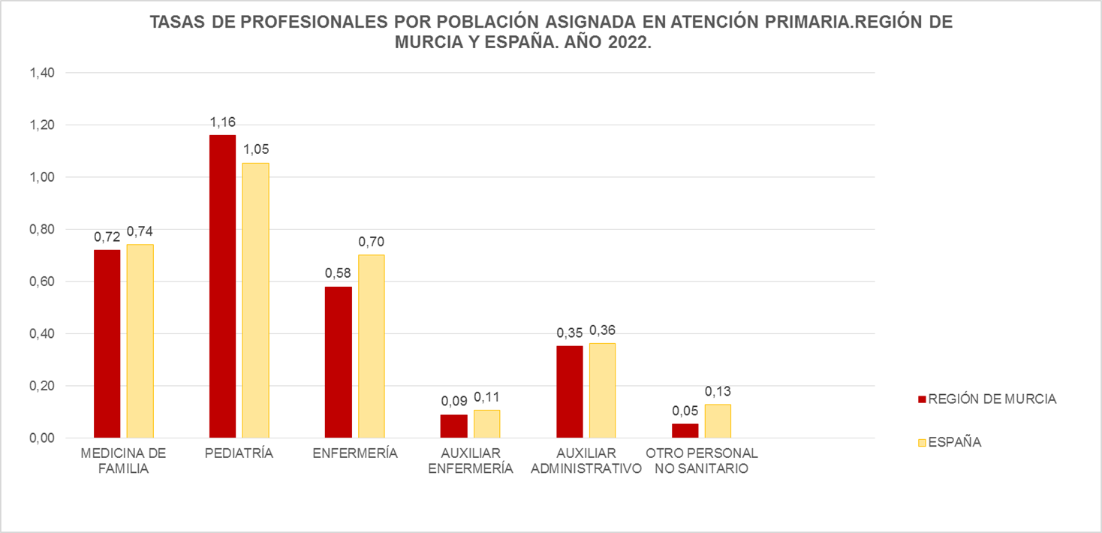

Fuentes: SIAP-Servicio de Planificación y Financiación Sanitaria. Consejería de Salud. Portal Estadístico-MSCBS.

2021
TASAS DE PROFESIONALES POR POBLACIÓN ASIGNADA EN ATENCIÓN PRIMARIA
POR ÁREA DE SALUD. REGIÓN DE MURCIA 2021.

 | 2021
Área Sanitaria | M. Familia | Pediatría | Enfermería | Auxiliar Enfermería | Auxiliar Administativo | Otro personal no sanitario
Área 1 Murcia Oeste | 0.67 | 1.06 | 0.54 | 0.09 | 0.33 | 0.01
Área 2 Cartagena | 0.72 | 1.18 | 0.59 | 0.05 | 0.38 | 0.05
Área 3 Lorca | 0.72 | 1.05 | 0.63 | 0.06 | 0.44 | 0.08
Área 4 Noroeste | 0.82 | 1.41 | 0.76 | 0.06 | 0.40 | 0.07
Área 5 Altiplano | 0.72 | 1.21 | 0.58 | 0.06 | 0.34 | 0.06
Área 6 Vega del Segura | 0.67 | 1.12 | 0.55 | 0.15 | 0.35 | 0.02
Área 7 Murcia Este | 0.70 | 1.17 | 0.57 | 0.11 | 0.33 | 0.02
Área 8 Mar Menor | 0.72 | 1.10 | 0.56 | 0.05 | 0.37 | 0.02
Área 9 Vega Alta del Segura | 0.75 | 1.18 | 0.63 | 0.15 | 0.30 | 0.04
Total Región | 0.70 | 1.13 | 0.58 | 0.09 | 0.36 | 0.04
Total España | 0.73 | 1.07 | 0.66 | 0.10 | 0.34 | 0.13
Fuente: Servicio de Planificación y Financiación Sanitaria. Consejería de Salud.
Elaboración propia a partir de datos del Servicio Murciano de Salud (SMS).
Datos nacionales del Ministerio de Sanidad, Consumo y Bienestar Social.
Datos a 31 de diciembre 2021. Tasas por 1.000 personas protegidas.
 |  |  |  |  |  | índice

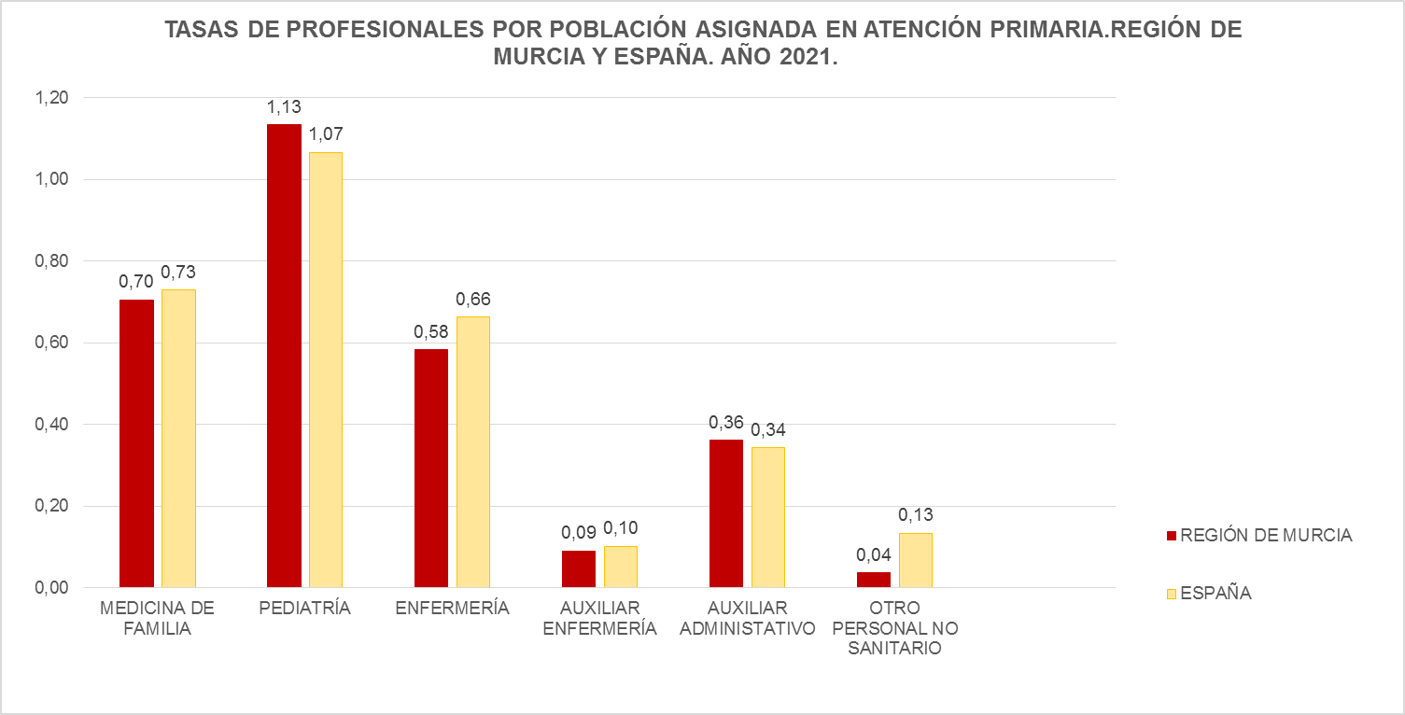

Fuentes: SIAP-Servicio de Planificación y Financiación Sanitaria. Consejería de Salud. Portal Estadístico-MSCBS.

Fuentes: SIAP-Servicio de Planificación y Financiación Sanitaria. Consejería de Salud. Portal Estadístico-MSCBS.

2020
TASAS DE PROFESIONALES POR POBLACIÓN ASIGNADA EN ATENCIÓN PRIMARIA
POR ÁREA DE SALUD. REGIÓN DE MURCIA 2020.

 | 2020
Área Sanitaria | M. Familia | Pediatría | Enfermería | Auxiliar Enfermería | Auxiliar Administrativo* | Otro personal no sanitario*
Área 1 Murcia Oeste | 0.68 | 1.05 | 0.54 | 0.09 | 0.31 | 0.03
Área 2 Cartagena | 0.70 | 1.14 | 0.59 | 0.05 | 0.37 | 0.07
Área 3 Lorca | 0.69 | 1.05 | 0.60 | 0.07 | 0.41 | 0.08
Área 4 Noroeste | 0.77 | 1.48 | 0.75 | 0.04 | 0.43 | 0.16
Área 5 Altiplano | 0.69 | 1.19 | 0.59 | 0.07 | 0.26 | 0.13
Área 6 Vega del Segura | 0.67 | 1.08 | 0.55 | 0.16 | 0.31 | 0.03
Área 7 Murcia Este | 0.70 | 1.14 | 0.56 | 0.11 | 0.33 | 0.04
Área 8 Mar Menor | 0.65 | 1.11 | 0.56 | 0.05 | 0.34 | 0.04
Área 9 Vega Alta del Segura | 0.71 | 1.17 | 0.61 | 0.13 | 0.30 | 0.04
Total Región | 0.69 | 1.12 | 0.58 | 0.09 | 0.34 | 0.06
Total España | 0.74 | 1.03 | 0.66 | 0.11 | 0.37 | 0.14
Fuente: Servicio de Planificación y Financiación Sanitaria. Consejería de Salud.
* Los jefes de equipo, que hasta 2019 se incluían en Otro personal no sanitario, a partir de 2020 pasan a contabilizarse dentro del grupo de Auxiliares administrativos.
Elaboración propia a partir de datos del Servicio Murciano de Salud (SMS).
Datos nacionales del Ministerio de Sanidad, Consumo y Bienestar Social. |  |  |  |  | índice
Datos a 31 de diciembre 2020. Tasas por 1.000 personas protegidas.

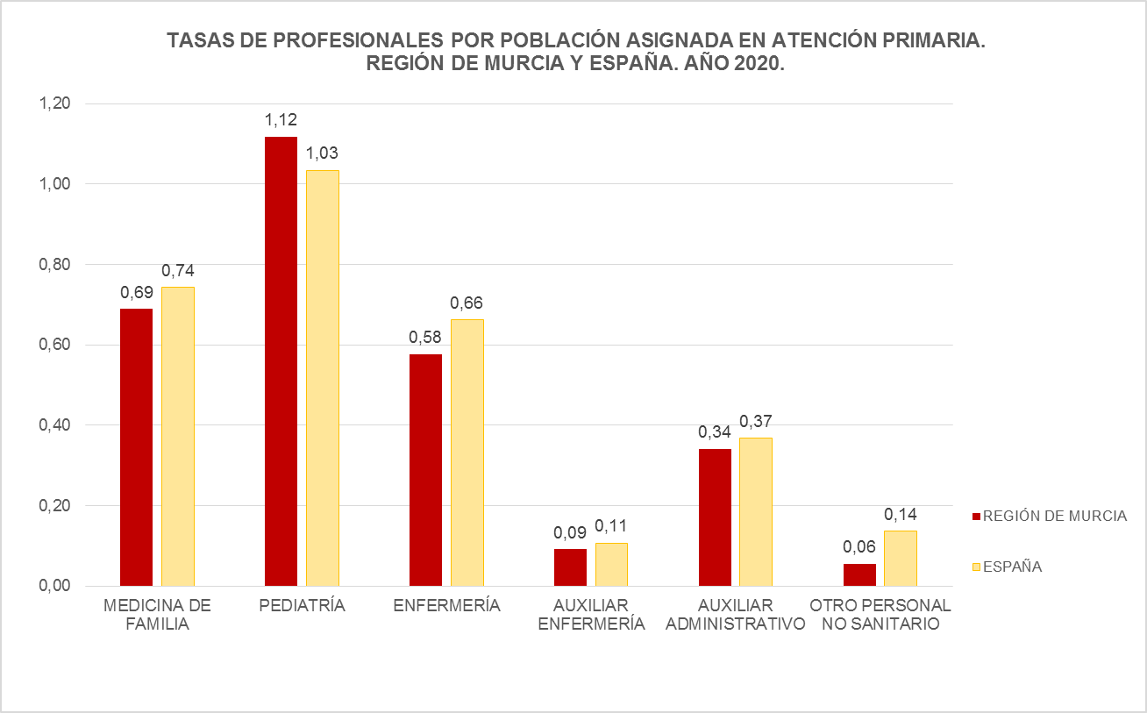

Fuentes: SIAP-Servicio de Planificación y Financiación Sanitaria. Consejería de Salud. Portal Estadístico-MSCBS.

2019
TASAS DE PROFESIONALES POR POBLACIÓN ASIGNADA EN ATENCIÓN PRIMARIA
 | POR ÁREA DE SALUD. REGIÓN DE MURCIA 2019

 |  | 2019
 | Área Sanitaria | M. Familia | Pediatría | Enfermería | Auxiliares* Enfermería | Auxiliar Administrativo | Otro personal no sanitario
 | Área 1 Murcia Oeste | 0.68 | 1.01 | 0.54 | 0.09 | 0.28 | 0.05
 | Área 2 Cartagena | 0.71 | 1.11 | 0.58 | 0.04 | 0.31 | 0.12
 | Área 3 Lorca | 0.69 | 1.02 | 0.60 | 0.08 | 0.39 | 0.13
 | Área 4 Noroeste | 0.77 | 1.44 | 0.73 | 0.04 | 0.36 | 0.11
 | Área 5 Altiplano | 0.69 | 1.16 | 0.59 | 0.07 | 0.23 | 0.16
 | Área 6 Vega del Segura | 0.68 | 1.04 | 0.55 | 0.08 | 0.24 | 0.10
 | Área 7 Murcia Este | 0.69 | 1.11 | 0.56 | 0.11 | 0.28 | 0.07
 | Área 8 Mar Menor | 0.67 | 1.04 | 0.57 | 0.04 | 0.27 | 0.08
 | Área 9 Vega Alta del Segura | 0.71 | 1.16 | 0.61 | 0.13 | 0.26 | 0.07
 | Total Región | 0.69 | 1.08 | 0.57 | 0.08 | 0.29 | 0.10
 | Total España | 0.75 | 1.02 | 0.67 | 0.10 | 0.36 | 0.13
 | Fuente: Servicio de Planificación y Financiación Sanitaria. Consejería de Salud.
 | Elaboración propia a partir de datos del Servicio Murciano de Salud (SMS).
 | Datos nacionales del Ministerio de Sanidad, Consumo y Bienestar Social.
 | Datos a 31 de diciembre 2019. Tasas por 1.000 personas protegidas.
 | *Datos disponibles a partir del año 2017 (inclusive) |  |  |  |  | índice

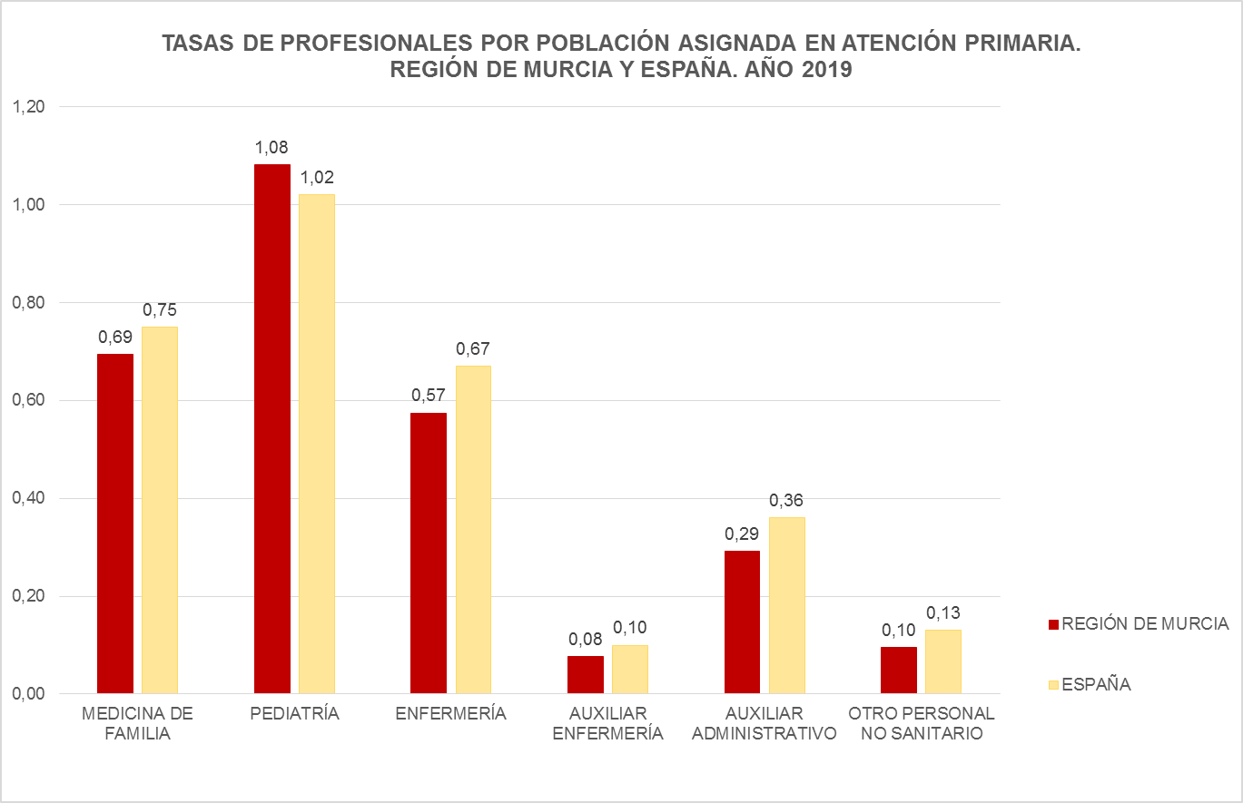

 | Fuentes: SIAP-Servicio de Planificación y Financiación Sanitaria. Consejería de Salud. Portal Estadístico-MSCBS.

2018
TASAS DE PROFESIONALES POR POBLACIÓN ASIGNADA EN ATENCIÓN PRIMARIA
 | POR ÁREA DE SALUD. REGIÓN DE MURCIA 2018

 |  | 2018
 | Área Sanitaria | M. Familia | Pediatría | Enfermería | Auxiliares* Enfermería | Auxiliar Administrativo | Otro personal no sanitario
 | Área 1 Murcia Oeste | 0.68 | 1.01 | 0.54 | 0.10 | 0.29 | 0.06
 | Área 2 Cartagena | 0.70 | 1.09 | 0.56 | 0.04 | 0.31 | 0.13
 | Área 3 Lorca | 0.67 | 1.00 | 0.58 | 0.07 | 0.39 | 0.12
 | Área 4 Noroeste | 0.78 | 1.41 | 0.73 | 0.04 | 0.36 | 0.11
 | Área 5 Altiplano | 0.71 | 1.16 | 0.60 | 0.08 | 0.23 | 0.17
 | Área 6 Vega del Segura | 0.67 | 0.99 | 0.54 | 0.09 | 0.24 | 0.09
 | Área 7 Murcia Este | 0.68 | 1.10 | 0.56 | 0.11 | 0.29 | 0.09
 | Área 8 Mar Menor | 0.65 | 0.99 | 0.55 | 0.07 | 0.26 | 0.08
 | Área 9 Vega Alta del Segura | 0.72 | 1.15 | 0.62 | 0.11 | 0.26 | 0.07
 | Total Región | 0.69 | 1.06 | 0.56 | 0.08 | 0.30 | 0.10
 | Total España | 0.74 | 0.99 | 0.66 | 0.10 | 0.35 | 0.14
 | Fuente: Servicio de Planificación y Financiación Sanitaria. Consejería de Salud.
 | Elaboración propia a partir de datos del Servicio Murciano de Salud (SMS).
 | Datos nacionales del Ministerio de Sanidad, Consumo y Bienestar Social.
 | Datos a 31 de diciembre 2018. Tasas por 1.000 personas protegidas.
 | *Datos disponibles a partir del año 2017 (inclusive) |  |  |  |  | índice

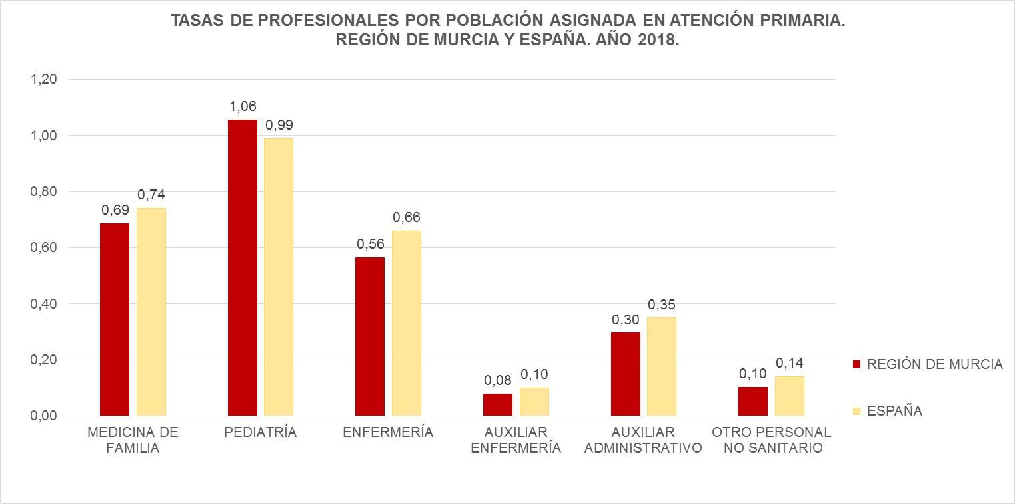

 | Fuentes: SIAP-Servicio de Planificación y Financiación Sanitaria. Consejería de Salud. Portal Estadístico-MSCBS.

